カート画面
画面ID |  |  |  | 画面名 |  |  |  |  | 概要（業務目的）
myCart |  |  |  | カート画面 |  |  |  |  | カートの中身を表示する

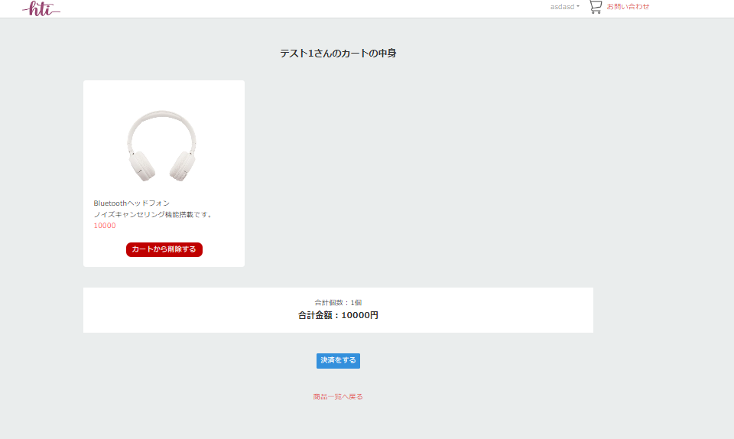
画面レイアウト
【レイアウト】 |  |  |  |  |  |  |  |  |  |  | 【説明】
 |  |  |  |  |  |  |  |  |  |  | ＜表示＞
 |  |  |  |  |  |  |  |  |  |  | 1.初期表示
 |  |  |  |  |  |  |  |  |  |  |  | カート内の商品を表示する

 |  |  |  |  |  |  |  |  |  |  | 2.説明
 |  |  |  |  |  |  |  |  |  |  |  | ①商品画像：イメージパスで商品画像を取得する

1
 |  |  |  |  |  |  |  |  |  |  |  | ②商品名：

 |  |  |  |  |  |  |  |  |  |  |  | ③商品詳細：

2
 |  |  |  |  |  |  |  |  |  |  |  | ④商品値段：
3
4
 |  |  |  |  |  |  |  |  |  |  |  | ⑤カートから削除する：ボタン
 |  |  |  |  |  |  |  |  |  |  |  | DBから情報を削除する

 |  |  |  |  |  |  |  |  |  |  |  | ⑥合計個数：
5
6
 |  |  |  |  |  |  |  |  |  |  |  | ⑦合計金額：
7
 |  |  |  |  |  |  |  |  |  |  |  | ⑧決済をする：ボタン
 |  |  |  |  |  |  |  |  |  |  |  | 決済画面が出る
8
9
 |  |  |  |  |  |  |  |  |  |  |  | ⑨商品一覧へ戻る：
 |  |  |  |  |  |  |  |  |  |  |  | 一覧画面へ遷移する
 |  |  |  |  |  |  |  |  |  |  | ＜件数＞

項目定義
項目属性 |  |  |  |  |  |  |  |  |  |  | バリデーション |  |  |  |  |  | データベース項目 (*ロジックor詳細設計)
No | グループ タイプ | グループ名 (論理名) | コンポーネント名 | HTMLタイプ | I/O | 型 | 長さ | フォーマット ／スタイル | タブ オーダー | 表示条件 | 必須 | 桁 | 型 | 範囲 | 関連 | 参照 | テーブル | カラム
1 |  |  | イメージパス | イメージ | IN | イメージ | - |  | 1 | 常に表示 |  |  |  |  |  |  | stock | imgpath
2 |  |  | 商品名 | テキスト | IN | 文字列 | - |  | 2 | 常に表示 |  |  |  |  |  |  | stock | name
3 |  |  | 詳細 | テキスト | IN | 文字列 | - |  | 3 | 常に表示 |  |  |  |  |  |  | stock | detail
4 |  |  | 金額 | テキスト | IN | 文字列 | - |  | 4 | 常に表示 |  |  |  |  |  |  | stock | price
5 |  |  | 削除する | ボタン | IN |  | - |  | 5 | 常に表示
6 |  |  | 合計個数 | テキスト | IN | 文字列 | - |  | 6 | 常に表示
7 |  |  | 合計金額 | テキスト | IN | 文字列 | - |  | 7 | 常に表示
8 |  |  | 決済をする | ボタン | IN |  | - |  | 8 | 常に表示
9 |  |  | 商品一覧へ戻る | ボタン | IN |  | - |  | 8 | 常に表示
バリデーション

アクション
No | アクション名 | 機能概要
1 | myCart4In | 「決済をする」⑧ボタンを押すと決済画面へ遷移する
2 | delete | 「削除する」⑤ボタンを押すと該当商品をカートから削除する

決済画面
画面ID |  |  |  | 画面名 |  |  |  |  | 概要（業務目的）
myCart2 |  |  |  | 決済画面 |  |  |  |  | 決済内容を表示する

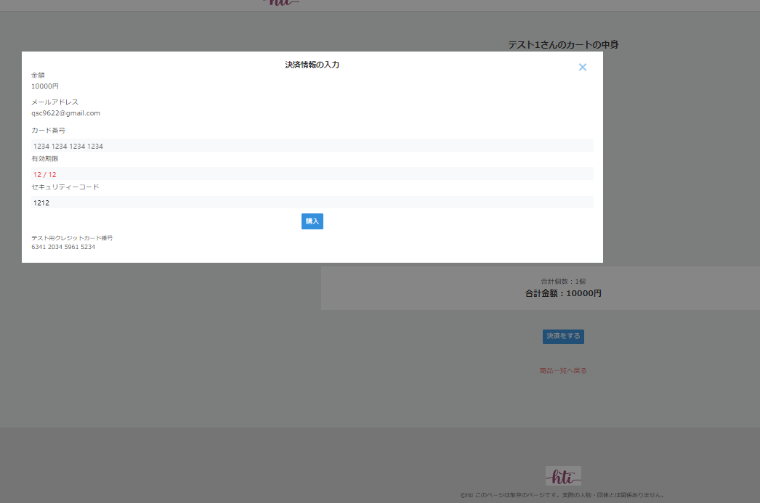
画面レイアウト
【レイアウト】 |  |  |  |  |  |  |  |  |  |  | 【説明】
 |  |  |  |  |  |  |  |  |  |  | ＜表示＞
 |  |  |  |  |  |  |  |  |  |  | 1.初期表示
1
 |  |  |  |  |  |  |  |  |  |  |  | 決済情報を表示する

2
3
 |  |  |  |  |  |  |  |  |  |  | 2.説明
 |  |  |  |  |  |  |  |  |  |  |  | ①金額：

4
 |  |  |  |  |  |  |  |  |  |  |  | ②メールアドレス：

 |  |  |  |  |  |  |  |  |  |  |  | ③カード番号：
5
7
 |  |  |  |  |  |  |  |  |  |  |  | ④有効期限：
6
 |  |  |  |  |  |  |  |  |  |  |  | ⑤セキュリティーコード：

 |  |  |  |  |  |  |  |  |  |  |  | ⑥クレジットカード番号：

 |  |  |  |  |  |  |  |  |  |  |  | ⑦購入：ボタン
 |  |  |  |  |  |  |  |  |  |  |  | 押したらカート画面へ遷移する

 |  |  |  |  |  |  |  |  |  |  | ＜件数＞

項目定義
項目属性 |  |  |  |  |  |  |  |  |  |  | バリデーション |  |  |  |  |  | データベース項目 (*ロジックor詳細設計)
No | グループ タイプ | グループ名 (論理名) | コンポーネント名 | HTMLタイプ | I/O | 型 | 長さ | フォーマット ／スタイル | タブ オーダー | 表示条件 | 必須 | 桁 | 型 | 範囲 | 関連 | 参照 | テーブル | カラム
1 |  |  | 金額 | テキストフィールド | IN | 文字列 | - |  | 1 | 常に表示 |  |  |  |  |  |  | stock | price
2 |  |  | メールアドレス | テキストフィールド | IN | 文字列 | - |  | 2 | 常に表示 |  |  |  |  |  |  | user | mail
3 |  |  | カード番号 | テキストフィールド | IN | 文字列 | - |  | 3 | 常に表示
4 |  |  | 有効期限 | テキストフィールド | IN | 文字列 | - |  | 3 | 常に表示
5 |  |  | セキュリティーコード | テキストフィールド | IN | 文字列 | - |  | 4 | 常に表示
6 |  |  | クレジットカード | テキストフィールド | IN | 文字列 | - |  | 5 | 常に表示
7 |  |  | 購入 | ボタン | IN |  | - |  | 6 | 常に表示

バリデーション

アクション
No | アクション名 | 機能概要

